握り
お持ち帰りメニューリスト |  |  |  | ※ susiyad@outlook.jpへメール |  |  |  |  | ← こちらをクリックしてください。

1皿2カン 119円 (税込) | わさび |  | 1皿2カン 178円(税込) | わさび |  | 1皿2カン 238円 (税込) | わさび |  | ↓なにもかえないでください↓
商品名 | 入り | なし | 商品名 | 入り | なし | 商品名 | 入り | なし
カニカマ |  |  | アボカド軍艦 |  |  | イカとびっこ軍艦 |  |  | 119円 | 178円 | 238円 | 297円 | 356円 | 594円 | 950円 | 1188円 | 合計 | 税 | 金額
カニカマ炙り |  |  | エビマヨ軍艦 |  |  | いくら軍艦 (ます) |  |  | ¥0 | ¥0 | ¥0 | ¥0 | ¥0 | ¥0 | ¥0 | ¥0 | ¥0 | ¥0 | ¥0
テリマヨハンバーグ |  |  | オクラ軍艦 |  |  | さざえ軍艦 |  |  | 119円 | 178円 | 238円 | 297円 | 356円 | 594円 | 950円 | 1188円 | 皿数合計
コーン軍艦 |  |  | げそサラダ軍艦 |  |  | しいたけ軍艦 |  |  | 0 | 0 | 0 | 0 | 0 | 0 | 0 | 0 | 0 | 皿
ツナ軍艦 |  |  | タコサラダ軍艦 |  |  | とびっこ軍艦
ウインナー軍艦 |  |  | トロサーモン軍艦 |  |  | ウインナー巻き
カラフトシシャモ |  |  | とろろ芋軍艦 |  |  | イカマヨ炙り
納豆巻き |  |  | ねぎとろ軍艦 |  |  | 辛子イカマヨ炙り
かっぱ巻き |  |  | ホッキ貝サラダ |  |  | 帆立
梅きゅう巻き |  |  | 刻み穴子軍艦 |  |  | 帆立炙り
えびきゅう巻き |  |  | 唐揚げ軍艦 |  |  | つぶ貝
たまご巻き |  |  | 明太マヨ軍艦 |  |  | ほっき貝
ｼｰﾁｷﾝ巻き(太巻き) |  |  | 明太軍艦 |  |  | いか
サラダ巻き(太巻き) |  |  | 穴子きゅうり巻き |  |  | たこ
太巻き |  |  | 山芋梅巻き |  |  | タコ炙り
ツナ巻き(細巻き) |  |  | 鉄火巻き |  |  | 生穴子
玉子 |  |  | えび（小） |  |  | 生穴子炙り
いなり |  |  | えびマヨ炙り |  |  | 真鯛
生ハム |  |  | えびマヨ炙りガーリック |  |  | 真鯛 湯引き
おしんこ巻き |  |  | ぶり |  |  | ひらす
 |  |  | ぶり炙り
1皿2カン 356円 (税込) | わさび |  | ぶりテリ |  |  | 1皿2カン 297円 (税込) | わさび
いくら軍艦 |  |  | 〆さば |  |  | サーモン炙り
うに軍艦 |  |  | 〆さば炙り |  |  | サーモン炙りガーリック
えび |  |  |  |  |  | サーモン
まぐろ赤身 |  |  | 1皿2カン 594円 (税込) | わさび |  | オニオンサーモン
くじらベーコン |  |  | まぐろ中トロ |  |  | 煮穴子
天然生えび |  |  | あわび |  |  | 穴子蒲焼
生えび炙り |  |  |  |  |  | 甘えび
生えびマヨ炙り |  |  | 1皿2カン 950円 (税込) | わさび
生えびマヨガーリック |  |  | まぐろ三貫盛
貝三貫盛 |  |  |  |  |  | 1皿2カン 1,188円 (税込) | わさび
 |  |  |  |  |  | まぐろ大トロ
すしや 毎週火曜と水曜は定休日です |  |  |  | 電話 |  | 0920-52-8088
様
お名前 |  |  |  | ＦＡＸ |  | 0920-52-5908
 |  |  |  | 総数皿 |  | 0 | 皿
電話番号 |  |  |  | ※susiyad@outlook.jpへメール
お渡し希望日 | 月 日 時 分 |  |  | ※お皿の枚数でご記入（ご注文）下さい。
寿司（税抜） |  | サイド（税抜） |  |  | 容器（税抜）
8% すし |  | 8% サイド |  |  |  |  |  |  | ← 計算はしないでください。
10% 容器 |  | 10% 容器 |  |  | 10%
税抜金額 |  |  |  | 税込金額

セット
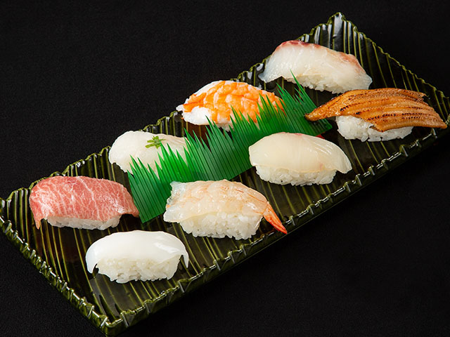
お持ち帰り セットメニュー |  |  |  |  |  | ※susiyad@outlook.jpへメール
松 |  |  |  |  |  | 内容：大トロ・生穴子・えび大・タイ イカ・生えび・ヒラス・穴子蒲焼
 |  |  |  |  |  |  | 松 |  |  | わさび
 |  |  |  |  |  |  |  |  |  | あり | なし
 |  |  |  |  |  |  | １人前 | 1,575円（税込）

 |  |  |  |  |  |  | ２人前 | 3,150円（税込）

 |  |  |  |  |  |  | ３人前 | 4,724円（税込）

 |  |  |  |  |  |  | ４人前 | 6,299円（税込）

 |  |  |  |  |  |  | ５人前 | 7,874円（税込）

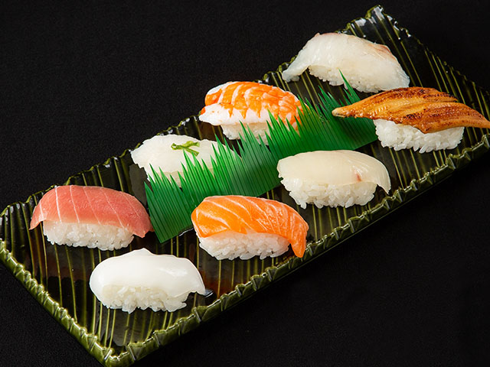
竹 |  |  |  |  |  | 内容：赤身・生穴子・えび大・タイ イカ・サーモン・ヒラス・穴子蒲焼
 |  |  |  |  |  |  | 竹 |  |  | わさび
 |  |  |  |  |  |  |  |  |  | あり | なし
 |  |  |  |  |  |  | １人前 | 1,129円（税込）

 |  |  |  |  |  |  | ２人前 | 2,258円（税込）

 |  |  |  |  |  |  | ３人前 | 3,386円（税込）

 |  |  |  |  |  |  | ４人前 | 4,515円（税込）

 |  |  |  |  |  |  | ５人前 | 5,643円（税込）

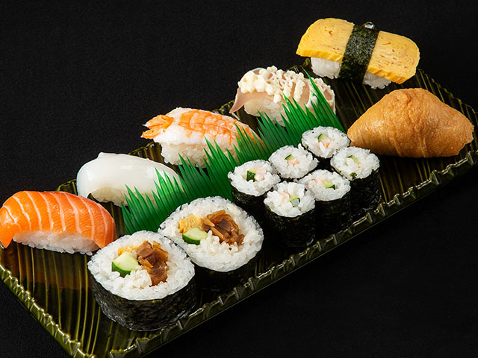
梅 |  |  |  |  |  | 内容：サーモン・イカ・えび小・生ハム・ 玉子・太巻き・えびきゅう巻き・いなり

 |  |  |  |  |  |  | 梅 |  |  | わさび
 |  |  |  |  |  |  |  |  |  | あり | なし
 |  |  |  |  |  |  | １人前 | 773円（税込）

 |  |  |  |  |  |  | ２人前 | 1,545円（税込）
 |  |  |  |  |  |  |  |  |  |  |  | ↓なにもかえないでください↓
 |  |  |  |  |  |  | ３人前 | 2,317円（税込） |  |  |  | 松
 |  |  |  |  |  |  |  |  |  |  |  | 竹
 |  |  |  |  |  |  | ４人前 | 3,089円（税込） |  |  |  | 梅
 |  |  |  |  |  |  |  |  |  |  |  | 税抜き
 |  |  |  |  |  |  |  |  |  |  |  | 税込み

すしや 毎週火曜と水曜は定休日です |  |  |  |  |  |  | 電話 |  | 0920-52-8088
お名前 |  |  | 様 |  |  |  | ＦＡＸ |  | 0920-52-5908
 |  |  |  |  |  |  | 総数 |  |  | セット
電話番号 |  |  |  |  |  |  | ※susiyad@outlook.jpへメール
お渡し希望日 |  |  | 月 日 時 分 |  |  |  | ※お皿の枚数でご記入（ご注文）下さい。
寿司 | （税抜） |  | サイド | （税抜） |  | (税抜)合計

 |  | 円 |  |  | 円 | 税込み

